概述
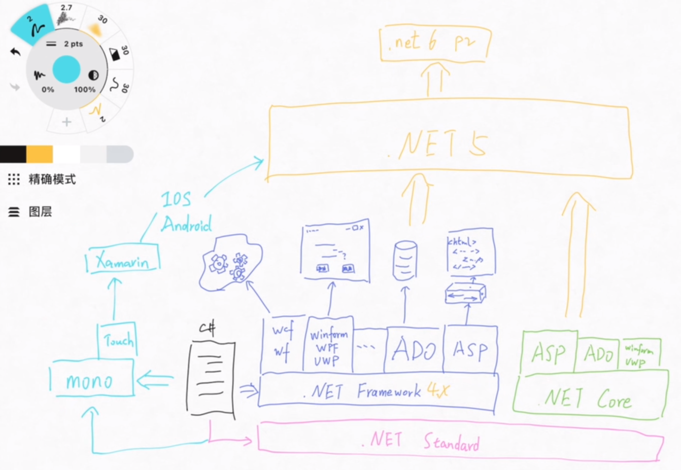
Net框架
 | 最新版本
 | 下表定义了最常见的目标框架、如何引用这些框架，以及它们实现的 .NET Standard 版本。 这些目标框架版本是最新的稳定版本。 预发行版不会显示。 目标框架名字对象 (TFM) 是一个标准化令牌格式，用于指定 .NET 应用或库的目标框架。

 | 目标框架 | 最新稳定版本 | 目标框架名字对象 (TFM) | 已实现.NET Standard 版本
 | .NET 6 | 6 | net6.0 | 空值
 | .NET 5 | 5 | net5.0 | 空值
 | .NET Standard | 2.1 | netstandard2.1 | 空值
 | .NET Core | 3.1 | netcoreapp3.1 | 2.1
 | .NET Framework | 4.8 | net48 | 2

 | 关系图：

安装
系统必备

 | 1. 安装开发工具 Visual Studio Code。
 |  | https://code.visualstudio.com
 | 2. 获取并安装 .NET Core SDK：
 |  | https://www.microsoft.com/net/download/core
 | 3. 安装 Visual Studio Code 的 C# 扩展，即C# for Visual Studio Code
 |  | https://marketplace.visualstudio.com/items?itemName=ms-vscode.csharp
 |  | 注：安装完成后，记得重新打开VS Code软件，安装的插件才会生效。

创建一个控制台项目：
 | 1、创建控制台项目（项目名称为myApp）：
 |  | dotnet new console -o myApp
 | 2、进入项目目录：
 |  | cd myApp
 | 3、运行项目：
 |  | dotnet run

调试
 | 1、单击打开 Program.cs。 在 Visual Studio Code 中首次打开 C# 文件时，会在编辑器中加载 OmniSharp。
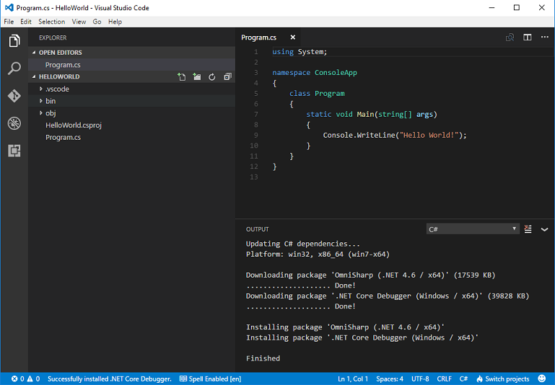

 | 2、Visual Studio Code 会提示添加缺少的资产，以生成和调试应用。 选择 “是”。

 |  | 注：打开项目所有目录即可出现以上提示。

 | 3、若要打开调试视图，请单击左侧菜单上的“调试”图标

 | 4、找到窗格最上面的绿色箭头。 请确保已选择旁边下拉列表中的“.NET Core Launch (console)”。

 | 5、单击旁边的编辑器边距任一行代码（编辑器中行号左侧的空间），为项目添加断点。

 | 6、要开始调试，请选择 F5 或绿色箭头。 在到达你在上一步中设置的断点时，调试器会停止执行程序。
 | 调试时，可以在左上角的窗格中查看局部变量，也可以使用调试控制台进行查看。

 | 7、选择最上面的绿色箭头以继续调试，或选择最上面的红色方块以停止调试。

